3LDK_4_position
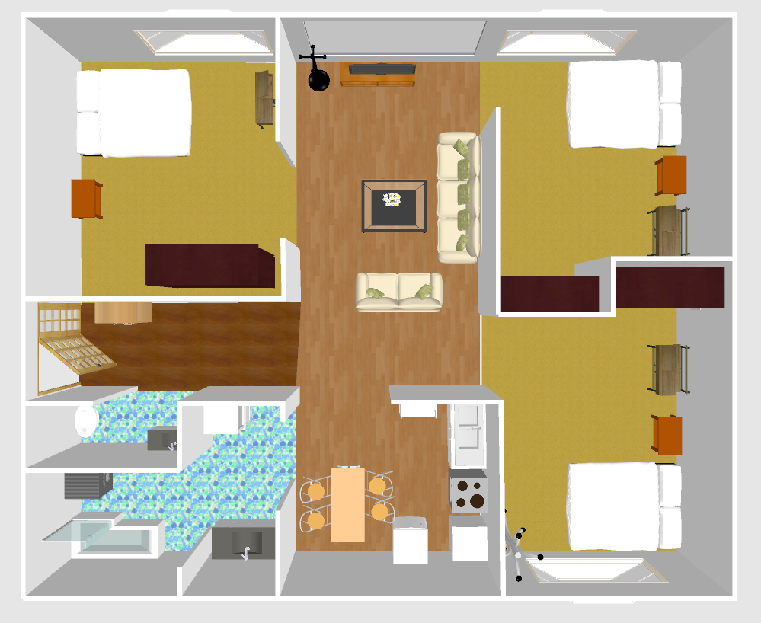
index | theta | x | y | sin | cos
0 | 162.03 | 3.29 | -0.49 | -0.30851898 | 0.9512181868
1 | 167.58 | 3.26 | -0.71 | -0.215076237 | 0.9765972621
2 | 173.92 | 3.34 | -1 | -0.1059169754 | 0.9943749767
3 | -171.78 | 3.57 | -1.07 | 0.1429744221 | 0.9897263837
4 | -168.37 | 3.71 | -1.11 | 0.201590798 | 0.9794698312
5 | -95.6 | 4.44 | -1.11 | 0.9952274 | 0.0975828998
6 | 80.76 | 4.42 | -0.19 | -0.9870244064 | -0.1605702998
7 | -170.94 | 4 | -0.53 | 0.1574686839 | 0.9875239813
8 | 161.83 | 3.55 | -0.67 | -0.3118374715 | 0.9501354595
9 | -133.98 | 3.36 | -0.75 | 0.719582238 | 0.6944072312
10 | -139.14 | 3.48 | -0.92 | 0.6542129689 | 0.7563103803
11 | 172.43 | 3.59 | -1.04 | -0.1317373729 | 0.9912846537
12 | 152.95 | 3.35 | -0.42 | -0.4547678766 | 0.8906100035
13 | -176.1 | 3.81 | -0.76 | 0.0680152907 | 0.9976842788
14 | -166.08 | 3.11 | -1.01 | 0.2405668718 | 0.970632567
15 | 167.84 | 3.19 | -1.9 | -0.21064238 | 0.9775631886
16 | -178.97 | 3.42 | -2.28 | 0.017975923 | 0.99983842
17 | -171.81 | 3.62 | -2.25 | 0.142456183 | 0.9898011093
18 | -164.65 | 3.71 | -2.28 | 0.2647146845 | 0.9643267785
19 | -159.49 | 3.79 | -2.28 | 0.3503708561 | 0.9366110523
20 | -140.29 | 3.94 | -2.34 | 0.6389020933 | 0.7692880573
21 | 175.01 | 3.46 | -2.09 | -0.0869818726 | 0.9962098945
22 | 177.58 | 3.61 | -2.08 | -0.0422244108 | 0.9991081519
23 | -176.68 | 3.75 | -2.09 | 0.0579125105 | 0.9983216622
24 | -156.34 | 3.89 | -2.11 | 0.4013084257 | 0.9159429827
25 | 165.83 | 3.2 | -1.84 | -0.2447997519 | 0.9695736596
26 | 153.52 | 3.42 | -1.78 | -0.4458853949 | 0.8950900595
27 | 158.39 | 3.59 | -1.73 | -0.3682868237 | 0.9297122219
28 | -176.69 | 3.62 | -2 | 0.0577382696 | 0.9983317546
29 | -171.81 | 3.72 | -2 | 0.142456183 | 0.9898011093
30 | 113.98 | 3.21 | -3 | -0.9136873799 | 0.4064177308
31 | 113.11 | 3.2 | -3.19 | -0.9197530076 | 0.3924976498
32 | 125.72 | 3.21 | -3.39 | -0.8118797831 | 0.5838246464
33 | 142.04 | 3.22 | -3.56 | -0.61511119 | 0.7884403743
34 | 136.88 | 3.55 | -3.63 | -0.6835286068 | 0.7299237246
35 | 92.48 | 3.5 | -3.25 | -0.9990633868 | 0.0432706511
36 | 111.39 | 3.5 | -3.04 | -0.9311194847 | 0.3647142789
37 | 113.1 | 3.49 | -3.24 | -0.9198214973 | 0.3923371166
38 | 118.26 | 3.48 | -3.4 | -0.8808081149 | 0.4734734044
39 | 124.27 | 3.55 | -3.6 | -0.8263932428 | 0.5630934277
40 | 93.05 | 3.6 | -3.17 | -0.9985834828 | 0.0532074049
41 | 74.71 | 3.65 | -3.06 | -0.9646034583 | -0.2637046989
42 | 81.58 | 3.84 | -3.08 | -0.9892212801 | -0.1464283408
43 | 78.15 | 3.88 | -3.1 | -0.9786885596 | -0.2053501968
44 | 91.9 | 3.89 | -3.24 | -0.9994502159 | 0.0331551784
45 | 42.05 | 2.12 | -3.45 | -0.6697788677 | -0.742560616
46 | 48.35 | 2.05 | -3.22 | -0.7472184209 | -0.6645785367
47 | 59.81 | 2.07 | -2.91 | -0.8643625823 | -0.5028690946
48 | 52.65 | 1.92 | -2.93 | -0.7949443534 | -0.606682351
49 | 64.39 | 1.65 | -2.95 | -0.9017570995 | -0.4322431417
50 | 68.11 | 1.73 | -3.12 | -0.9279013384 | -0.3728258389
51 | 58.09 | 1.75 | -3.25 | -0.8488794448 | -0.5285865002
52 | 50.06 | 1.73 | -3.46 | -0.7667171486 | -0.6419850575
53 | 77.56 | 1.49 | -3.36 | -0.9765221268 | -0.2154171207
54 | 80.14 | 1.43 | -3.11 | -0.9852291152 | -0.1712413224
55 | 84.44 | 1.37 | -2.98 | -0.9952952832 | -0.0968880762
56 | 75.56 | 1.26 | -3.04 | -0.9684093068 | -0.2493660251
57 | 91.88 | 1.23 | -3.18 | -0.9994617284 | 0.0328063024
58 | 97.04 | 1.25 | -3.29 | -0.9924608289 | 0.1225622416
59 | 101.05 | 1.28 | -3.39 | -0.9814602974 | 0.1916655539
60 | 49.49 | 0.37 | -2.83 | -0.760292604 | -0.6495807543
61 | 66.39 | 0.24 | -2.64 | -0.9162928415 | -0.4005089619
62 | 68.97 | 0 | -2.64 | -0.9333926575 | -0.358856722
63 | 71.83 | -0.14 | -2.63 | -0.9501354595 | -0.3118374715
64 | 57.51 | -0.41 | -2.65 | -0.8434852094 | -0.5371524006
65 | 82.15 | -0.74 | -2.53 | -0.9906290291 | -0.1365801112
66 | 112.52 | -0.72 | -2.77 | -0.9237458945 | 0.3830059038
67 | 69.36 | -0.05 | -2.47 | -0.9358136758 | -0.3524950554
68 | 72.22 | 0.2 | -2.54 | -0.9522360425 | -0.3053629305
69 | 71.36 | -0.19 | -2.41 | -0.9475455035 | -0.3196208987
70 | 56.18 | -0.25 | -2.28 | -0.8307902348 | -0.5565856499
71 | 77.38 | -0.52 | -2.22 | -0.9758405561 | -0.2184838873
72 | 95.43 | -0.58 | -2.3 | -0.9955125531 | 0.0946295754
73 | 73.94 | -0.59 | -2.36 | -0.9609725222 | -0.2766438354
74 | 62.19 | 0.22 | -2.75 | -0.8844995619 | -0.4665410217
75 | -56.69 | -1.42 | -3.53 | 0.8357115261 | -0.5491686855
76 | -96.51 | -1.66 | -3.52 | 0.9935520829 | 0.113376623
77 | -76.74 | -1.88 | -3.58 | 0.9733392406 | -0.2293702742
78 | -102.24 | -1.88 | -3.29 | 0.9772681236 | 0.2120071099
79 | -63.28 | -1.4 | -3.18 | 0.893214492 | -0.4496308167
80 | -21.45 | -1.64 | -3.08 | 0.3656891448 | -0.9307370463
81 | -92.21 | -1.91 | -2.99 | 0.9992562013 | 0.0385622128
82 | -81.9 | -1.93 | -2.5 | 0.9900236577 | -0.1409012319
83 | 20.83 | -1.76 | -2.22 | -0.3555963873 | -0.9346396147
84 | 38.88 | -1.49 | -2.06 | -0.6276913613 | -0.7784623016
85 | -10.39 | -1.39 | -2.45 | 0.1803474769 | -0.9836029624
86 | 39.74 | -1.34 | -2.84 | -0.639304804 | -0.7689534235
87 | -5.52 | -1.32 | -3.05 | 0.0961932055 | -0.9953626812
88 | -64.25 | -1.43 | -3.27 | 0.9006982393 | -0.4344452574
89 | 7.36 | -1.71 | -3.29 | -0.1281032482 | -0.991760837
90 | -39.03 | -3.6 | -3.96 | 0.6297272174 | -0.7768163436
91 | -36.74 | -3.9 | -3.59 | 0.5981847463 | -0.8013582278
92 | -42.47 | -3.38 | -3.49 | 0.6752040775 | -0.7376309739
93 | -25 | -3.65 | -3.22 | 0.4226182617 | -0.906307787
94 | -4.94 | -3.79 | -2.82 | 0.0861124825 | -0.9962854211
95 | -31.3 | -3.32 | -2.83 | 0.5195191119 | -0.8544588301
96 | -5.51 | -3.78 | -2.26 | 0.0960194805 | -0.995379455
97 | 1.93 | -4.14 | -2.14 | -0.0336784847 | -0.9994327189
98 | -9.52 | -4.38 | -2.45 | 0.1653918744 | -0.986227929
99 | 19.69 | -4.66 | -2.31 | -0.3369309357 | -0.9415293647
100 | 27.71 | -5 | -2.43 | -0.464996569 | -0.885312482
101 | 42.61 | -5.32 | -2.27 | -0.6770044326 | -0.7359789388
102 | 41.46 | -5.5 | -1.97 | -0.6620970171 | -0.7494181343
103 | 34.59 | -5.29 | -1.54 | -0.567700072 | -0.8232354634
104 | 17.4 | -4.83 | -1.59 | -0.2990407923 | -0.9542403285
105 | -131.56 | -5.1 | 1.62 | 0.7482614162 | 0.6634039893
106 | -143.6 | -5.62 | 1.73 | 0.5934188866 | 0.8048937974
107 | -132.14 | -5.59 | 2.49 | 0.7415076141 | 0.6709444524
108 | -130.42 | -5.06 | 2.5 | 0.7613120246 | 0.6483856886
109 | -124.69 | -5.01 | 1.99 | 0.8222433865 | 0.5691360236
110 | -104.64 | -4.49 | 2.47 | 0.9675329571 | 0.2527448852
111 | -98.91 | -3.65 | 2.39 | 0.9879328487 | 0.1548828155
112 | -85.73 | -3.71 | 2.73 | 0.9972242556 | -0.0744565917
113 | -73.13 | -3.87 | 2.98 | 0.9569656642 | -0.2902011674
114 | -77.14 | -4.1 | 3.2 | 0.9749168146 | -0.22256955
115 | -76.56 | -3.63 | 3.12 | 0.9726138506 | -0.2324269726
116 | -55.94 | -3.56 | 3.47 | 0.8284515327 | -0.5600607628
117 | -57.47 | -3.85 | 3.86 | 0.8431100008 | -0.5377411334
118 | -42.58 | -4.09 | 4.21 | 0.6766189821 | -0.7363333166
119 | -88.41 | -3.86 | 1.63 | 0.9996149731 | -0.0277471734
120 | -90.72 | -1.25 | 1.27 | 0.9999210442 | 0.0125660399
121 | -162.34 | -1.65 | 1.31 | 0.3033679037 | 0.9528735042
122 | 40.11 | -1.55 | 3.56 | -0.6442571239 | -0.7648089685
123 | 30.94 | -1.37 | 3.79 | -0.5141401692 | -0.8577061772
124 | -134.5 | 1.2 | 2.75 | 0.7132504492 | 0.7009092643
125 | -30.17 | -0.56 | 2.78 | 0.5025673445 | -0.8645380641
126 | -114.4 | -0.46 | 3.02 | 0.9106836608 | 0.4131044298
127 | -14.7 | -0.52 | 3.47 | 0.2537579446 | -0.9672677528
128 | -11.27 | -0.23 | 3.81 | 0.1954326688 | -0.9807171213
129 | -110.96 | -0.13 | 3.32 | 0.933830387 | 0.3577161002
130 | -19.1 | -0.25 | 2.97 | 0.327217899 | -0.9449489122
131 | -43.17 | -0.23 | 2.32 | 0.684165325 | -0.7293269555
132 | -129.69 | -0.48 | 1.99 | 0.7695110293 | 0.6386335222
133 | -77.55 | -0.35 | 1.42 | 0.9764845145 | -0.2155875526
134 | -94.16 | -0.93 | 1.37 | 0.9973653641 | 0.0725419225
135 | 100.82 | 1.56 | 4.52 | -0.9822217825 | 0.1877241861
136 | 101.96 | 2.01 | 4.34 | -0.9782925121 | 0.2072287644
137 | 112.28 | 1.63 | 4.2 | -0.9253421172 | 0.3791331773
138 | 111.7 | 2.06 | 4 | -0.9291325715 | 0.3697467573
139 | 124.88 | 2.16 | 3.66 | -0.8203515425 | 0.5718595516
140 | 121.44 | 1.54 | 3.63 | -0.853186856 | 0.5216053957
141 | 146.65 | 1.7 | 2.7 | -0.5497519884 | 0.8353279304
142 | 138.06 | 2.01 | 2.91 | -0.6683520202 | 0.7438451298
143 | 148.37 | 2.76 | 2.83 | -0.5244317973 | 0.851452459
144 | 164.42 | 2.64 | 2.43 | -0.2685835971 | 0.9632563788
145 | 173.58 | 2.67 | 2.08 | -0.1118158159 | 0.9937289486
146 | -176.09 | 3.14 | 2.28 | 0.0681894184 | 0.9976723927
147 | 155.25 | 2.76 | 2.64 | -0.4186597375 | 0.9081431738
148 | 156.97 | 1.88 | 2.5 | -0.3912130501 | 0.9203001409
149 | -178.39 | 2.55 | 1.95 | 0.0280961032 | 0.9996052266

